ПЕРВЕНСТВО
Министерство физической культуры и спорта Хабаровского края КГБОУ ДО "ХКЦРТДиЮ" КГАУ "Краевой центр развития спорта" РОО "Федерация спортивного туризма Хабаровского края"
Открытое Первенство Хабаровского края по спортивному туризму на пешеходных дистанциях
7-10 декабря 2017 года |  |  |  |  |  |  |  |  | г.Хабаровск, спортивный зал КГБОУ ДО "ХКЦРТДиЮ"
Протокол общекомандного зачета в дисциплине: "дистанция - пешеходная - связка" 3 класса, код ВРВС 0840241811Я ЮНОШИ/ДЕВУШКИ_16-18 МУЖСКИЕ СВЯЗКИ
№ | Делегация | Территория | Представитель | Дистанция пешеходная - группа | Дистанция пешеходная-связка | Дистанция пешеходная | Сумма очков | Место | Прим
1 | Сборная города Хабаровска | город Хабаровск | Хабло Г.К. | 1120 | 1031 | 1004 | 3155 | 1
2 | Команда "ПРИМаТУР" | ХМР, Приморский край | Галкин А.В. | 730 | 656 | 592 | 1978 | 2
3 | Сборная Хабаровского района | Хабаровский район | Скотнев А.Н. | 660 | 596 | 571 | 1827 | 3
4 | СТК "Сириус" | НМР, Приморский край | Мельникова Т.Н. | 400 | 378 | 326 | 1104 | 4
5 | Сборная Бикинского района | Бикинский район | Халтурин М.В. | 400 | 139 | 313 | 852 | 5
6 | Сборная г.Амурска | г.Амурск | Туровец В.А. | 580 | 0 | 217 | 797 | 6
7 | Сборная Нанайского района | Нанайский район | Бельды А.В. | 0 | 234 | 247 | 481 | 7
8 | Сборная района им.Лазо | район им.Лазо | Ермолова С.А. |  | 313 | 158 | 471 | 8
9 | Сборная команда ДДТ г.Комсомольска-на-Амуре | г.Комсомольск-на-Амуре | Юрина А.С. | 0 | 0 | 107 | 107 | 9
10 | Крепкий Орешек | Приморский край | Новокшанова Л.А. | 0 | 0 | 79 | 79 | 10
11 | СТК "Легион-ЦРТДЮ" | УГО, Приморский край | Хребтищев Г.Г. | 0 | 0 | 41 | 41 | 11
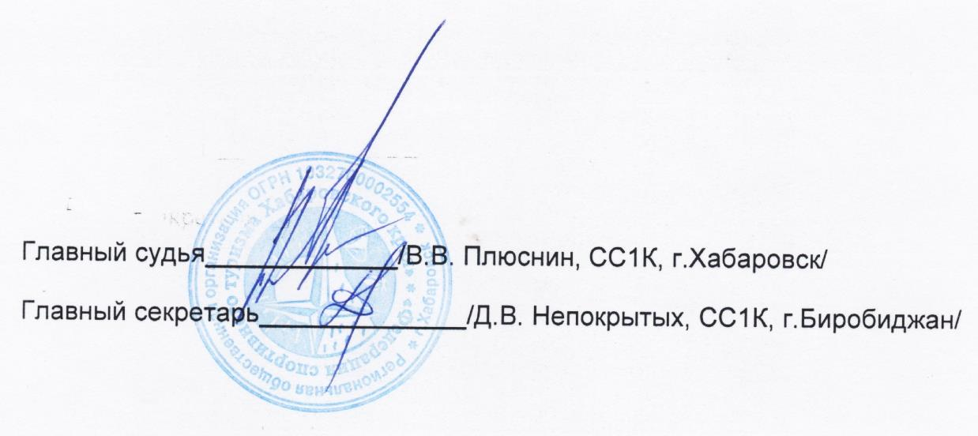
Главный судья_________________________ /В. В. Плюснин, СС1К, г. Хабаровск/
Главный секретарь _____________________ /Д. В. Непокрытых, СС1К, г. Биробиджан/

